Práctica - Equivalencias lógica
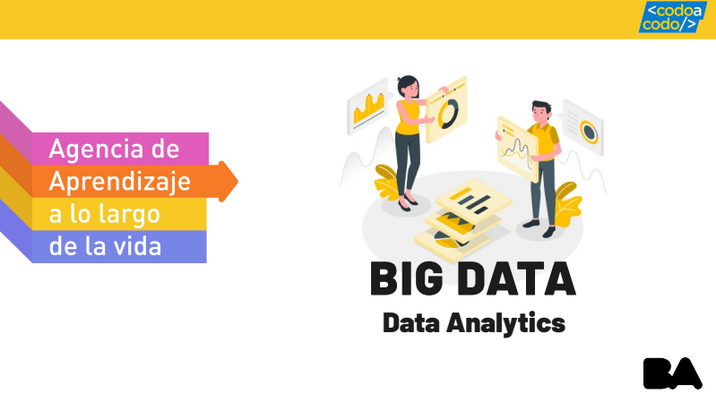

Práctica 1a: LEYES LÓGICAS (no entregable)
Intenta demostrar las leyes de equivalencias de las expresiones lógicas de las siguientes hojas, utilizando las tablas de verdad combinadas

(2023) CaC 4.0 - Big Data / Data Analytics

